상품제안서
센트라도 카카오 춘식이 모달 타올+카카오 3단 우산 세트 | 상품코드: F29376

 |  |  |  |  |  |  | 02-412-0044 | www.easy1.co.kr
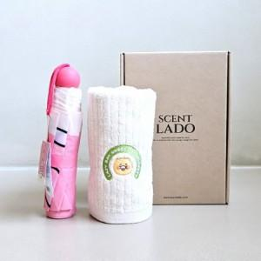

【상세/제작정보】 | 타올 및 우산 인쇄 불가 스티커 제작및 부착 비용 별도 문의. 쇼핑백:600원

【인쇄/포장옵션】 | / 포장지포장

【공급단가】 | 수량 | 30~ | 60~ | 100~ | 300~ | 500~
*VAT별도 | 단가 | 31,800원 | 31,270원 | 30,470원 | 29,940원 | 29,150원

【상품 URL】 | https://dev.easy1.co.kr:443/src/goods_detail.php?gdno=29376

